📊 Charts
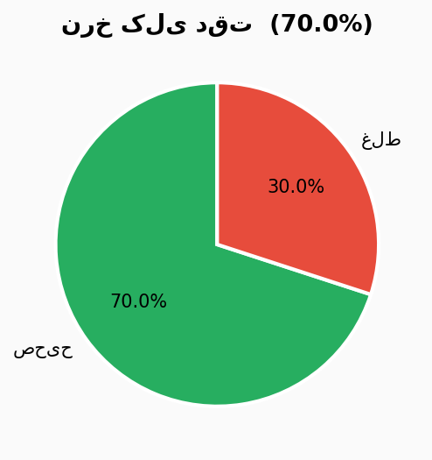
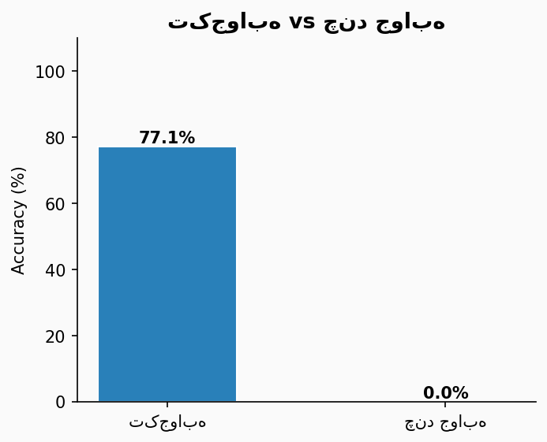
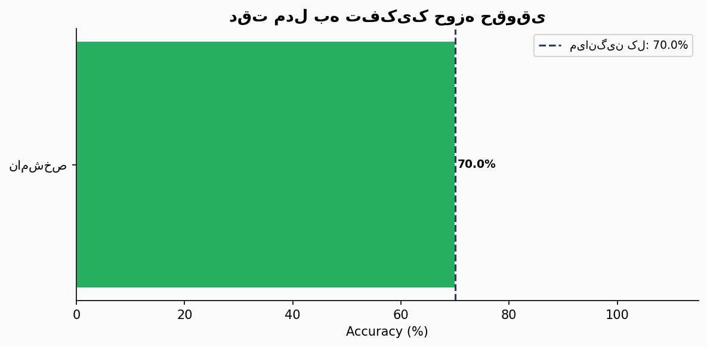
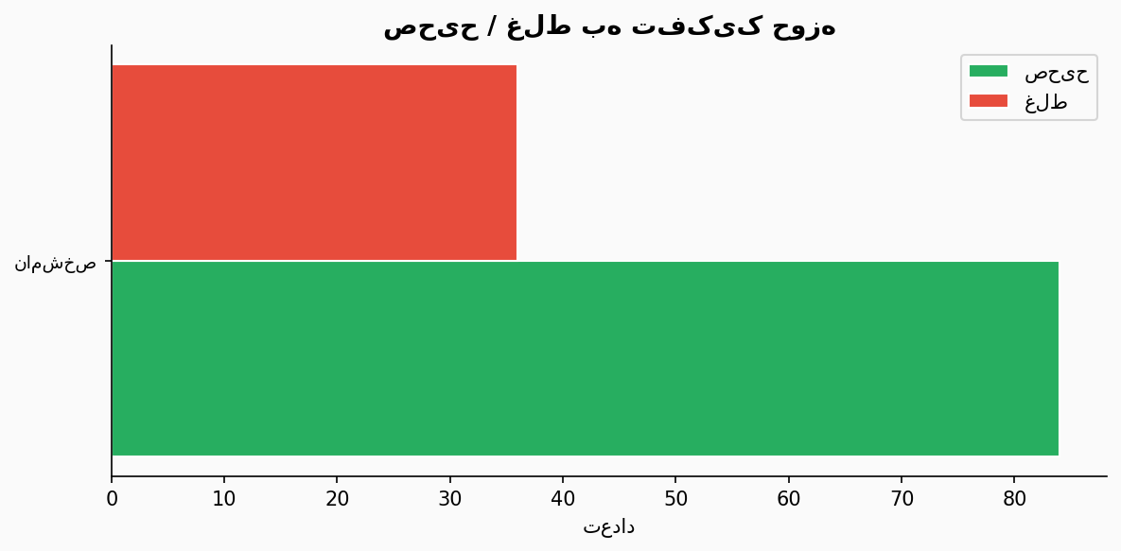
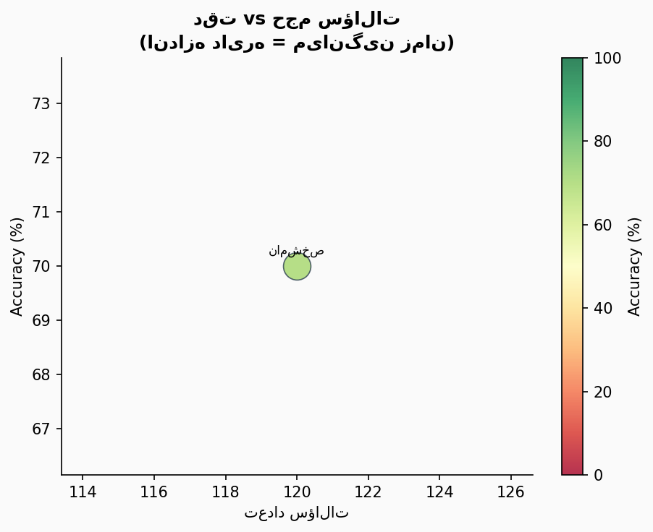
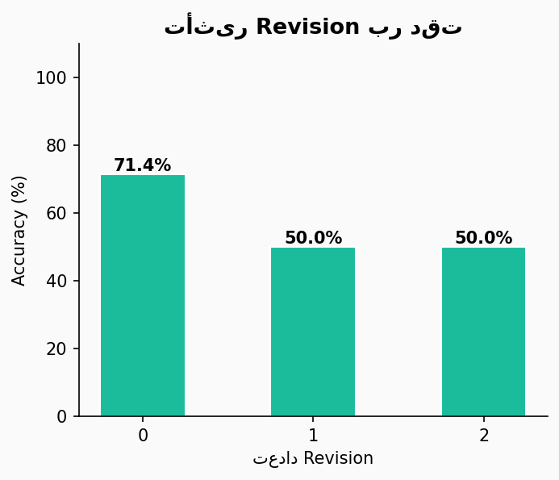
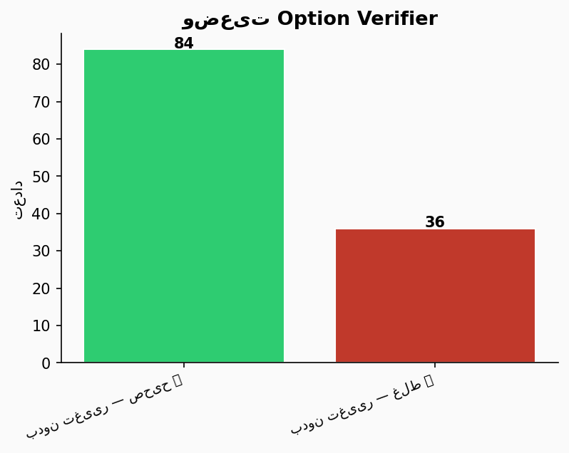
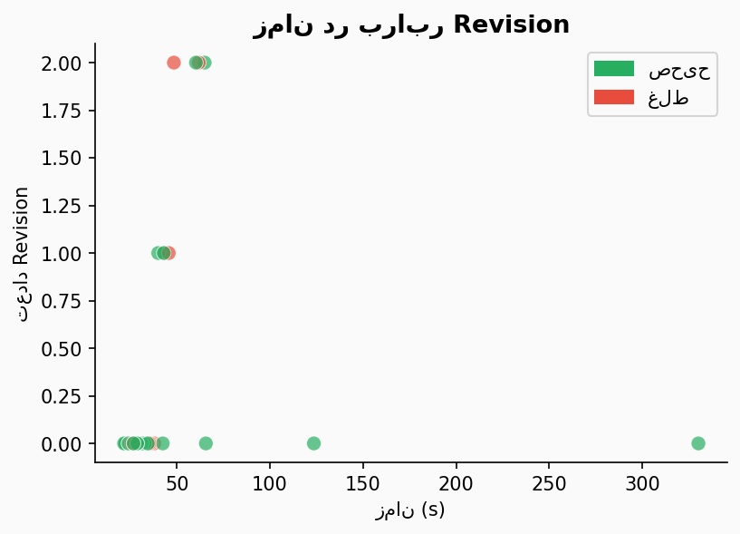
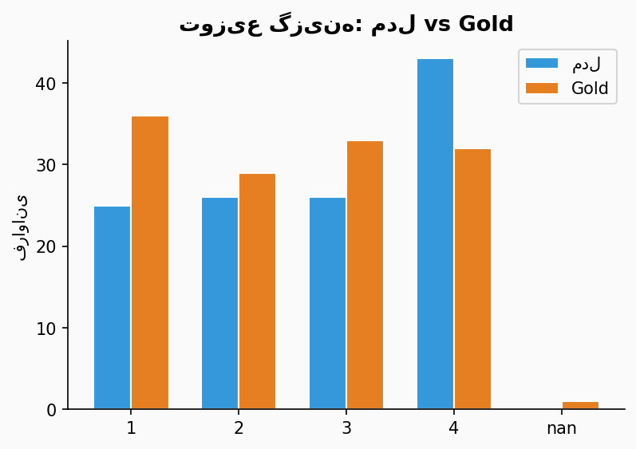
📊 نمودارهای تحلیلی — Legal Multi-Agent Evaluation

📊 Advanced Analytics
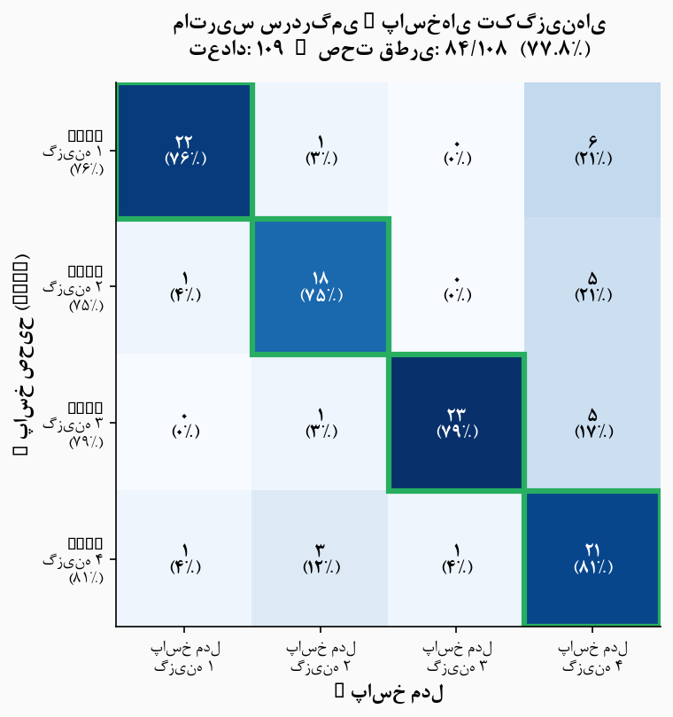
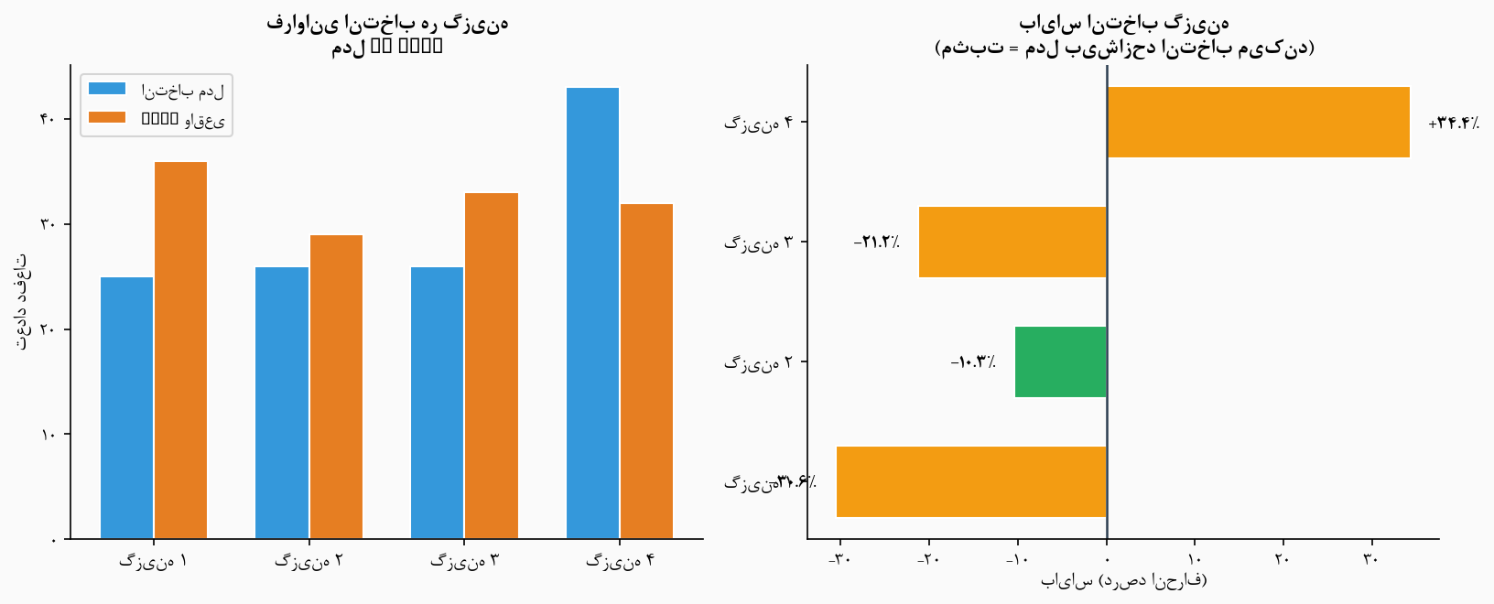
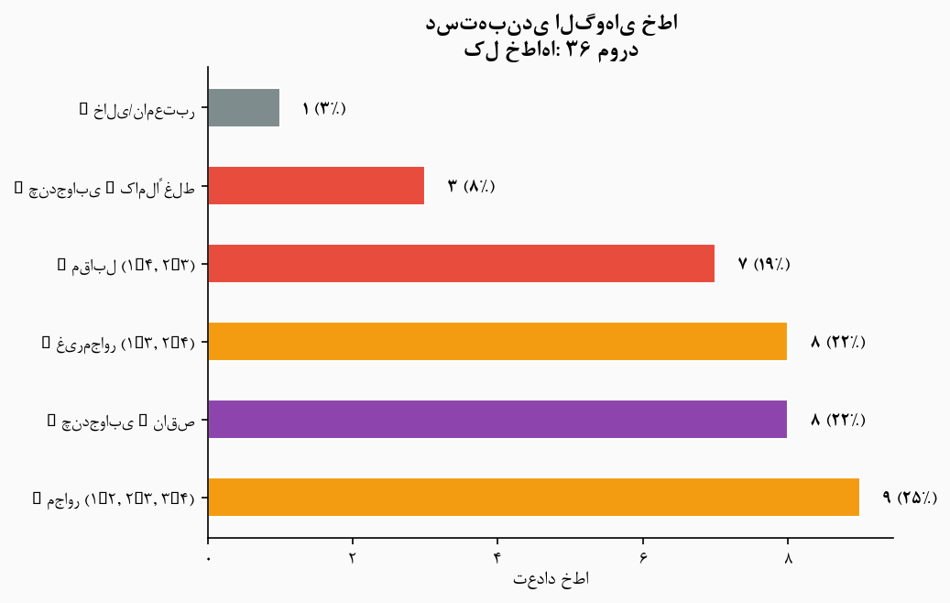
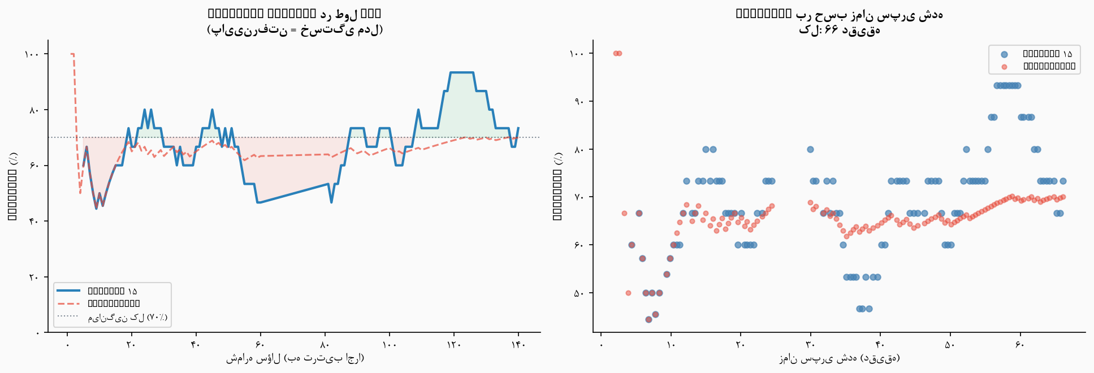
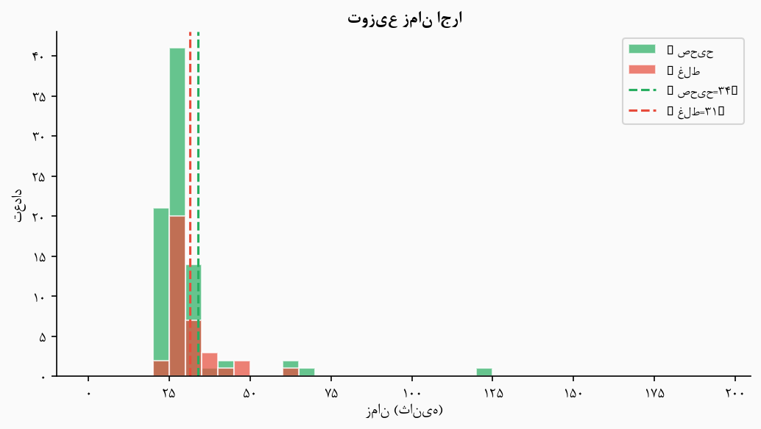
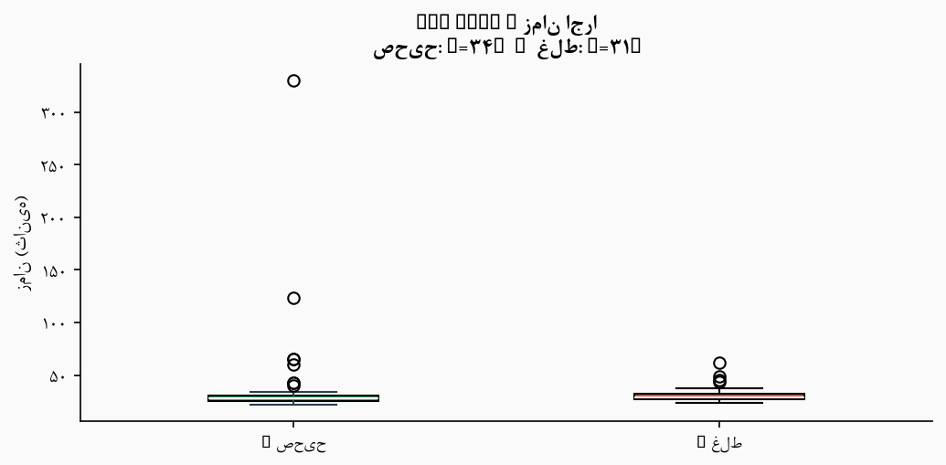
📊 تحلیل‌های پیشرفته — Advanced Analytics

متادیتای تحلیل
تاریخ تحلیل | 2026-06-28 16:25
مدل | google/gemini-2.5-flash
تعداد کل سؤالات | ۱۲۰
Accuracy کلی | 70.0%
سؤالات تک‌جوابه | ۱۰۹
سؤالات چندجوابه | ۱۱
میانگین زمان | 33.1s
میانگین Revision | 0.100
فونت فارسی | B Nazanin

